Remove Duplicates
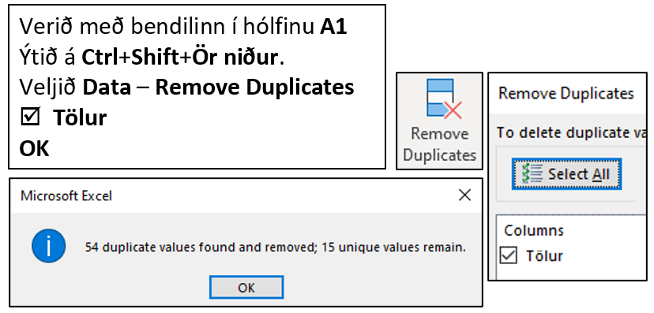
Tölur
1
1
1
1
2
2
2
2
2
3
3
3
3
3
4
4
4
4
5
5
5
5
5
6
6
6
6
6
7
7
7
8
8
8
8
9
9
9
9
10
10
10
11
11
11
11
12
12
12
12
13
13
13
13
13
13
14
14
14
14
14
14
14
14
15
15
15
15
15

Fill
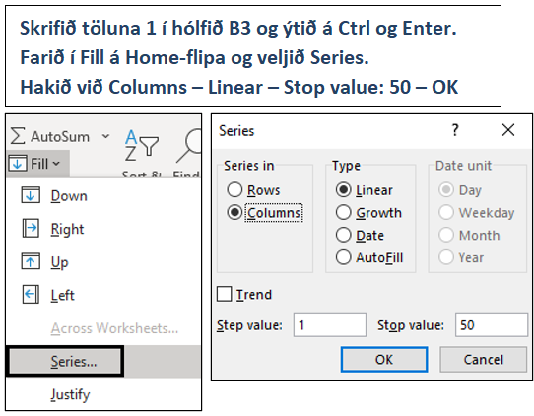

Nöfn
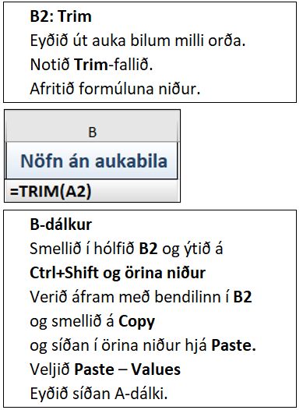
Nöfn með aukabilum | Nöfn án aukabila
Vilhjálmur Jónsson
Þór Bjarnason
Valur Rúnar Árnason
Bjarni Björnsson
Katrín Karlsdóttir
Stefán Ari Brynjólfsson
Guðlaug Rafnsdóttir
Regína Jensdóttir
Eiríkur Þorsteinsson
Ægir Ævarsson
Ragnar Benediktsson
Harpa Reynisdóttir
Selma Hilmarsdóttir
Selma Gunnarsdóttir
Freyr Þórsson
Hilmar Guðmundsson
Gyða Jónsdóttir
Kjartan Bjarnason
Emma Magnúsdóttir
Hanna Þóra Karlsdóttir
Jón Hilmarsson
Hilmar Jónsson
Karl Þorsteinsson
Halldóra Bjarnadóttir
Guðmundur Jónsson
Guðjón Bjarnason
Haukur Hauksson
Bjarni Jónsson

Kvikmyndir
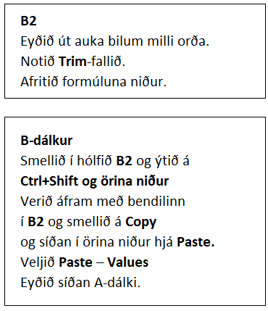
Erlendar kvikmyndir | Erlendar kvikmyndir
The Shawshank Redemption (1994)
The Godfather (1972)
The Godfather Part 2 (1974)
Pulp Fiction ( 1994)
The Good, the Bad and the Ugly (1966)
12 Angry Men (1957 )
The Dark Knight (2008)
Schindler´s List (1993)
The Lord of the Rings: The Return of the King (2003)
Fight Club (1999)
Star Wars: Episode V – The Empire Strikes Back (1980)
One Flew Over the Cuckoo´s Nest (1975)
The Lord of the Rings: The Fellowship of the Ring (2001)
Inception (2010)
Goodfellas (1990)
Star Wars (1977)
Seven Samural (1954)
The Matrix (1999)
Forest Gump (1994)

Proper
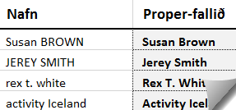
Susan BROWN | Andlitsmeðferð
JEREY SMITH | Danske noveller 102
rex t. white | Danske noveller 202, ásamt verkefnahefti
activity Iceland | Danskur málfræðilykill
travel ehf. | Dönsk-íslensk skólaorðabók
around iceland | En, to, tre - Nu!
ATLANTIC | Et vintereventyr - danskar smásögur
atli lýðsson | Grammatik 102
BOREAL | Námsefni í samráði við kennara
borton overseas | Standard Fundamentals for Estheticians
BUS Hostel | Vintereventyr-verkefnahefti

Að draga saman lista
Kyn | Nöfn | Aldur | Inneign í bönkum | Kyn | Nöfn | Aldur | Inneign í bönkum
 | Guðmundur Hansson | 63 ár | 501,218 ISK |  | Jón Brekason | 69 ár
 | Guðmundur Hansson | 63 ár | 991,871 ISK |  | Kristín Stefánsdóttir | 69 ár
 | Guðmundur Hansson | 63 ár | 68,569 ISK |  | Guðmundur Hansson | 63 ár
 | Leifur Jónasson | 44 ár | 832,432 ISK |  | María Óskarsdóttir | 63 ár
 | Ari Gunnarsson | 30 ár | 249,039 ISK |  | Guðrún Einarsdóttir | 54 ár
 | Ari Gunnarsson | 30 ár | 502,492 ISK |  | Haukur Hjaltason | 52 ár
 | Ari Gunnarsson | 30 ár | 378,622 ISK |  | Páll Þórsson | 45 ár
 | Ari Gunnarsson | 30 ár | 149,051 ISK |  | Leifur Jónasson | 44 ár
 | Ari Gunnarsson | 30 ár | 887,850 ISK |  | Frímann Guðjónsson | 40 ár
 | Guðrún Einarsdóttir | 54 ár | 998,355 ISK |  | Lúðvík Jakobsson | 40 ár
 | Guðrún Einarsdóttir | 54 ár | 207,968 ISK |  | Vala Þorgrímsdóttir | 31 ár
 | Guðrún Einarsdóttir | 54 ár | 59,761 ISK |  | Ari Gunnarsson | 30 ár
 | María Óskarsdóttir | 63 ár | 144,665 ISK |  | Helga Benediktsdóttir | 30 ár
 | Árni Snorrason | 26 ár | 703,026 ISK |  | Tryggvi Finnsson | 27 ár
 | Árni Snorrason | 26 ár | 1,058,358 ISK |  | Árni Snorrason | 26 ár
 | Árni Snorrason | 26 ár | 286,122 ISK |  | Pálmi Karlsson | 26 ár
 | Árni Snorrason | 26 ár | 138,086 ISK |  | Sigmar Helgason | 26 ár
 | Kristín Stefánsdóttir | 69 ár | 184,671 ISK |  | Elísa Sigfúsdóttir | 19 ár
 | Kristín Stefánsdóttir | 69 ár | 186,495 ISK
 | Haukur Hjaltason | 52 ár | 616,979 ISK
 | Haukur Hjaltason | 52 ár | 343,242 ISK
 | Jón Brekason | 69 ár | 883,870 ISK
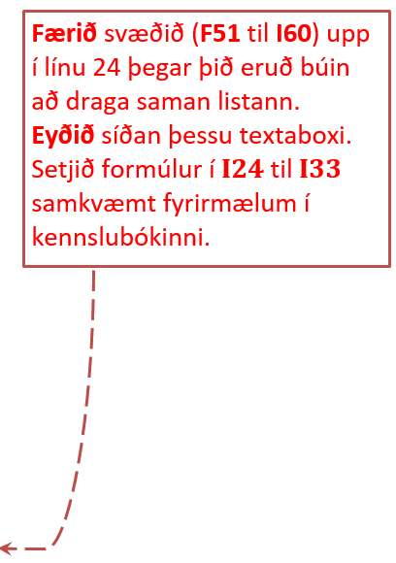
 | Tryggvi Finnsson | 27 ár | 5,953,993 ISK
 | Tryggvi Finnsson | 27 ár | 801,240 ISK
 | Tryggvi Finnsson | 27 ár | 729,283 ISK
 | Páll Þórsson | 45 ár | 191,511 ISK
 | Kristín Stefánsdóttir | 43 ár | 969,139 ISK
 | Elísa Sigfúsdóttir | 19 ár | 201,726 ISK
 | Vala Þorgrímsdóttir | 31 ár | 184,431 ISK
 | Vala Þorgrímsdóttir | 31 ár | 173,704 ISK
 | Sigmar Helgason | 26 ár | 7,539,575 ISK
 | Sigmar Helgason | 26 ár | 495,162 ISK
 | Sigmar Helgason | 26 ár | 291,830 ISK
 | Sigmar Helgason | 26 ár | 119,027 ISK
 | Helga Benediktsdóttir | 30 ár | 474,492 ISK
 | Helga Benediktsdóttir | 30 ár | 1,401,545 ISK
 | Helga Benediktsdóttir | 30 ár | 250,019 ISK
 | Helga Benediktsdóttir | 30 ár | 722,689 ISK
 | Helga Benediktsdóttir | 30 ár | 783,707 ISK
 | Helga Benediktsdóttir | 30 ár | 255,422 ISK
 | Helga Benediktsdóttir | 30 ár | 210,243 ISK
 | Helga Benediktsdóttir | 30 ár | 186,714 ISK
 | Helga Benediktsdóttir | 30 ár | 142,421 ISK
 | Lúðvík Jakobsson | 40 ár | 1,006,474 ISK
 | Lúðvík Jakobsson | 40 ár | 501,085 ISK
 | Frímann Guðjónsson | 40 ár | 424,563 ISK
 | Pálmi Karlsson | 26 ár | 171,332 ISK
 |  |  | 34,554,070 ISK

 |  |  |  | Fjöldi innstæðueigenda
 |  |  |  | Fjöldi karla
 |  |  |  | Fjöldi kvenna
 |  |  |  | Hvað eru margir yngri en eða jafnt og 30 ára?
 |  |  |  | Meðalaldur kvenna
 |  |  |  | Meðalaldur karla
 |  |  |  | Hvað eru margir sem eiga yfir 500.000 í banka?
 |  |  |  | Hver er heildareign þeirra sem eiga minna en 500.000?
 |  |  |  | Hver er meðalinneign þeirra sem eru 25 ára og yngri?
 |  |  |  | Hver er meðalaldur þeirra sem eru 50 ára og eldri?

